상품제안서
캐릭터 얼굴 그림 보송보송 무릎담요 (1200*800cm) | 상품코드: F28004

 |  |  |  |  |  |  | 02-412-0044 | www.easy1.co.kr
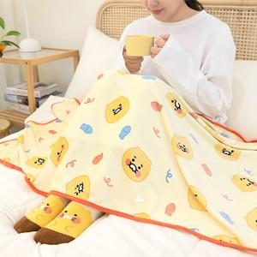

【상세/제작정보】

【인쇄/포장옵션】 | / 포장불가능

【공급단가】 | 수량 | 30~ | 100~ | 300~ | 500~ | 1,000~
*VAT별도 | 단가 | 11,130원 | 10,950원 | 10,690원 | 10,420원 | 10,240원

【상품 URL】 | https://easy1.co.kr:443/src/goods_detail.php?gdno=28004

